入力
最初にこのシートの 黄色のセルを入力して下さい。
0理事長変更届
1-(2)就任承諾書
1-(3)誓約書
2辞任届
までは自動で転記されます。
4 宣誓書は
コピー＆ペーストして適宜ご利用下さい。
必要な添付書類は01理事長変更届の左下部にも記載があります。
1-(1)履歴書、5履歴事項通知書などはPDFに変えて一緒にお送り下さい。
※末シートに文科省申請の手引きよりもご参考ください。
 |  | 入力↓

設置区分
申請日
所在地
学校法人名 | 学校法人
理事長名 | 理事長
電話
電子メール
就任承諾書・誓約書・辞任届・宣誓書の提出においては必ず本人の意志の確認と了解の上、提出下さい。

事務連絡者
氏名
電話

就任者
氏名
住所
任期始まり |  |  | 入力例：2023/4/1
終わり |  |  | 入力例：2025/3/31

辞任者
氏名
住所
辞任年月日 |  |  | 入力例：2023/3/31

 |  | ここまで入力

1-(2) 就任承諾書
 |  |  |  |  | 令和 年 月 日 | ←就任日以前（当日可）

就任承諾書・誓約書・辞任届・宣誓書の提出においては必ず本人の意志の確認と了解の上、提出下さい。
学校法人 | ○○○○
理事長 | ○○○○
 |  |  |  | 住 所 | ○市○○
 |  |  |  | 氏 名 | ○○○○

就 任 承 諾 書

学校法人 | ○○○○ |  | の理事長に就任することを承諾します。

 | 任期 | 0 | ～ | 0

1-(3)誓約書
誓 約 書
就任承諾書・誓約書・辞任届・宣誓書の提出においては必ず本人の意志の確認と了解の上、提出下さい。
私は、次のいずれにも該当していないことを誓約します。

一 | 禁錮以上の刑に処せられた者

二 | 教育職員免許法第10条第１項第２号又は第３号に該当することにより免許状がその効力を失い、当該失効の日から３年を経過しない者

三 | 教育職員免許法第11条第１項から第３項までの規定により免許状取り上げの処分を受け、３年を経過しない者

四 | 日本国憲法施行の日以後において、日本国憲法又はその下に成立した政府を暴力で破壊することを主張する政党その他の団体を結成し、又はこれに加入した者

五 | 精神の機能の障害により役員の職務を適正に執行するに当たって必要な認知、判断及び意思疎通を適切に行うことができない者

令和○年○月○日 |  |  |  | ←就任日以前（当日可）

 |  | 氏名 | ○○学園

2 辞任届
 |  |  |  | 令和○年○月○日 |  |  | ←辞任日以前（当日可）

就任承諾書・誓約書・辞任届・宣誓書の提出においては必ず本人の意志の確認と了解の上、提出下さい。
学校法人 | ○○○○
理事長 | ○○○○

 |  |  | 住所 | ○市○○
 |  |  | 氏名 | ○○ ○○

辞 任 届

一身上の都合により、 |  | 令和○年○月○日 |  | をもって | 理事長 | を辞任したい

のでお届けします。

4 宣誓書（3親等）
就任承諾書・誓約書・辞任届・宣誓書の提出においては必ず本人の意志の確認と了解の上、提出下さい。
宣 誓 書

 | 未入力があります

 |  | 理事長
 |  | 理事
 |  | 〃
 |  | 〃
 |  | 〃
 |  | 〃
 |  | 〃
 |  | 〃
 |  | 〃
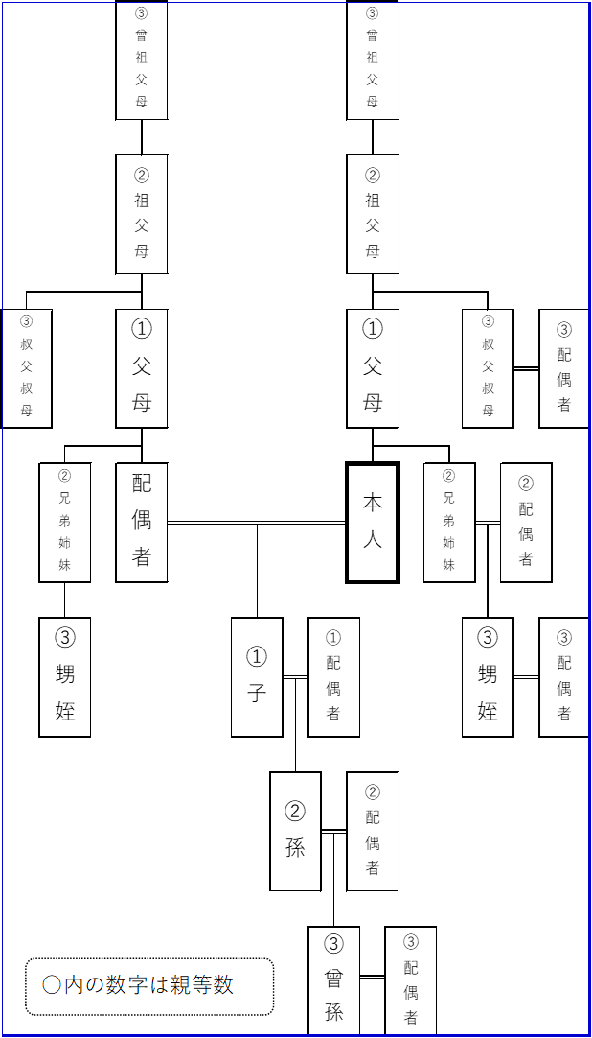
 |  | 〃

 |  | 監事
 |  | 〃

上記役員のうち、（ ） と（ ）が３親等以内の親族（又は配偶者）である以外は、３親等以内の親族（又は配偶者）は含まれておりません。

令和○年○月○日 |  |  |  |  | ←就任日移行（当日可）

 |  |  | 学校法人 | ○○○○
 |  |  | 理事長 | ○○○○

文科省申請の手引きより1
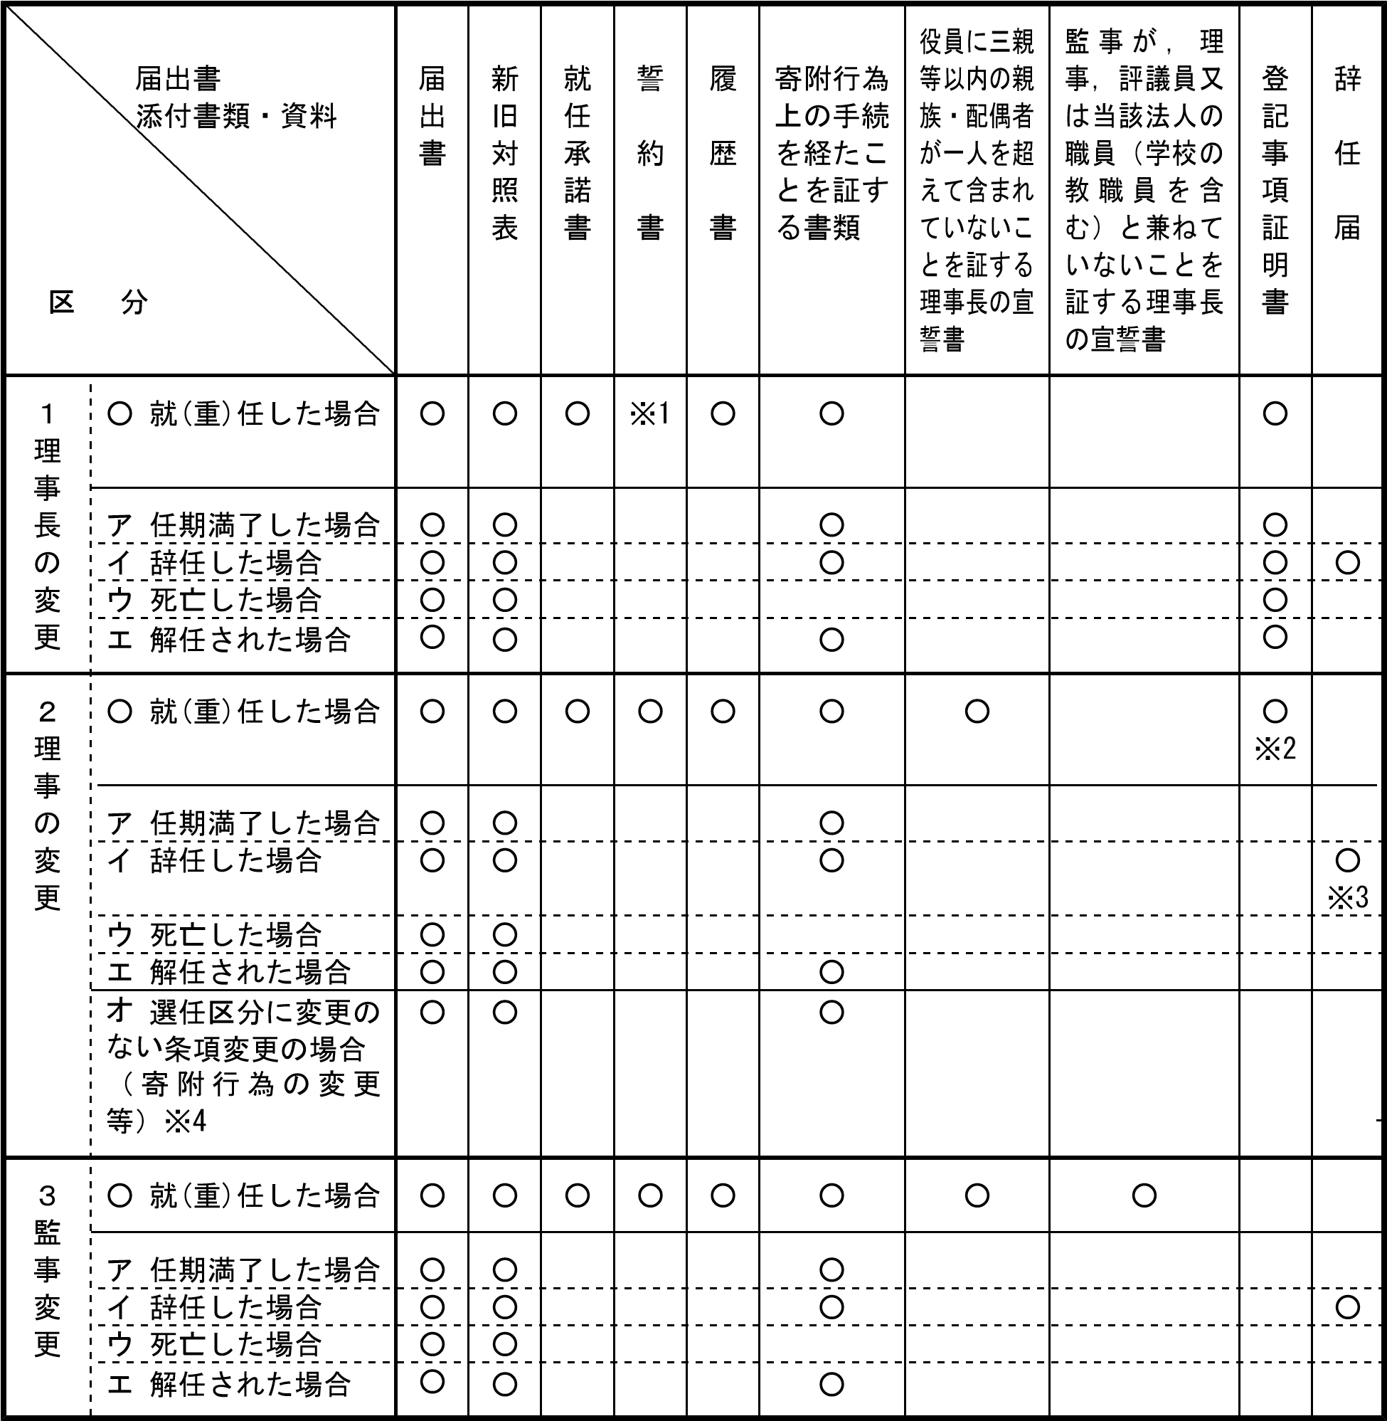
 | 学校法人の届出・申請の手引 (mext.go.jp)

※1 理事に就（重）任している場合には、理事としての誓約書が必要です。
※2 代表権を有する理事が就（重）任された場合は登記事項証明書を添付してください。
※3 役員が選任根拠となる職等（学長、事務局長、評議員等）を辞任した場合も辞任届を添付してください。
※4 選任区分に変更が生じる条項変更の場合には、就（重）任等の手続きが必要となります。（３）添付書類・資料

